일반구매사 단품,옵션 장바구니
일반구매사 단품/옵션 장바구니 (IT_OKP_05_01)

작성자 | 작성일 | 수행자 | 수행일
김은별 | 2025.04.29 | 유보현 | 250513

테스트 대상 상세 (시나리오별 세부단계)
상품검색 => 단품 장바구니 담기 => 옵션상품검색 => 옵션상품 장바구니 담기 => 장바구니 확인 => 주문요청
테스트 시나리오 목적 :
OK플라자 일반구매사에서 단품/옵션 상품을 검색하고 장바구니에 담아서 주문을 요청한다.
가정 및 필요사항 :

시나리오 항목 CODE | 시나리오 화면경로 및 페이지 | 테스트 항목 | 테스트 사전 정보 및 입력 | 테스트 케이스 기대결과 | 실제결과 | 구분 또는 실패 여부 | PCNI | 수정사항 | 조치차 | 조치내용
IT_OKP_05_01_01 | 구매사 상품 카테고리 이동 or 특정 상품 검색 | OK플라자 상품 조회 | • OKPlaza 구매사 로그인 - ar_test / 1111(테스트고객사_Test) - 상품코드 2516147 | • 구매사 로그인하여 카테고리 선택하거나 상품을 검색하여 조회 | • OK |  | N | LIKE검색 안됨 보현TEST 상품 TEST로는 조회되나 보현으로 조회안됨 검색창 내 TEST 입력시 LIKE검색내역 도출되지 않음 검색창 조건 확인 필요 | 송주은 | 현재 사용 중이신 검색 기능은 일반 데이터베이스가 아닌 검색엔진 기반으로 작동하고 있어, 일반적인 LIKE 검색(예: %검색어%) 방식과는 작동 원리가 다릅니다. 검색엔진은 빠르고 정확한 결과 제공을 위해 단어 단위 인덱스 기반으로 동작하기 때문에, 특정 위치에 문자열이 포함되는지를 찾는 방식은 지원되지 않습니다. 만약 원하시는 검색 방식이 있다면, 다른 검색 조건이나 키워드를 조정해 보시거나, "공급사상품(TEST보현)" 상품은 공급사상품/ TEST보현 / (TEST보현) 등 다른 키워드로 조정해보시거나 동의어 항목에 해당 검색어를 등록부탁드립니다.
IT_OKP_05_01_02 | 상품 리스트에서 장바구니 담기 | 단품 상품 장바구니 담기 | • [장바구니 담기] 클릭 - 상품코드 2516147 | • 단품 상품은 수량 입력 후 장바구니 담기 버튼 클릭하면 장바구니로 등록 | • OK |  | Y
IT_OKP_05_01_03 |  | 옵션 상품 장바구니 담기 | • [옵션선택] 클릭 • 팝업에서 [장바구니 담기] 클릭 - 상품코드 2016643 | • 옵션 선택 팝업 노출 • 수량 입력 후 장바구니 담기 버튼 클릭하면 상품이 장바구니로 등록 | 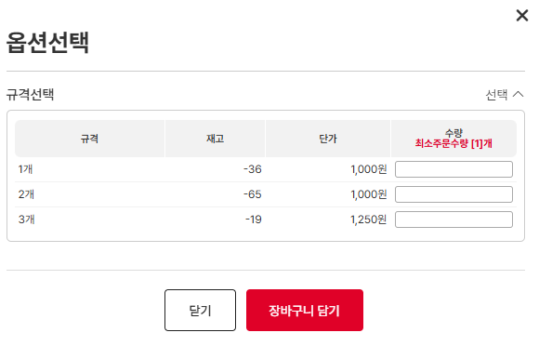 • OK • OK |  | Y
IT_OKP_05_01_04 | 주문관리 > 장바구니 | 단품/옵션 상품 장바구니 주문 | • 공사명, 배송지 입력 후 장바구니 상품을 선택하여 [주문신청] 클릭 • 재고 있는 상품 | • 주문 의뢰 완료 • 주문관리 > 주문이력조회 화면에서 주문 확인 | • OK • OK |  | Y
IT_OKP_05_01_05 | 주문관리 > 장바구니 | 단품/옵션 상품 장바구니 주문 | • 공사명, 배송지 입력 후 장바구니 상품을 선택하여 [주문신청] 클릭 • 재고없는 물류상품 | • 주문 요청 완료 • 주문관리 > 주문이력조회 화면에서 주문 확인 | • OK • OK |  | Y

일반구매사 추가상품 장바구니
일반구매사 추가상품 장바구니 (IT_OKP_05_02)

작성자 | 작성일 | 수행자 | 수행일
김은별 | 2025.04.29 | 유보현 | 250513

테스트 대상 상세 (시나리오별 세부단계)
추가상품검색 => 장바구니담기 => 장바구니 확인 => 주문요청
테스트 시나리오 목적 :
OK플라자 일반구매사에서 추가구성 상품을 검색하고 장바구니에 담아서 주문을 요청한다.
가정 및 필요사항 :

시나리오 항목 CODE | 시나리오 화면경로 및 페이지 | 테스트 항목 | 테스트 사전 정보 및 입력 | 테스트 케이스 기대결과 | 실제결과 | 구분 또는 실패 여부 | PCNI | 수정사항 | 조치차 | 조치내용
IT_OKP_05_02_01 | 구매사 상품 카테고리 이동 or 추가 상품 검색 | OK플라자 상품 조회 | • OKPlaza 구매사 로그인 - ar_test / 1111(테스트고객사_Test) | • 구매사 로그인하여 카테고리 선택하거나 상품을 검색하여 조회 | 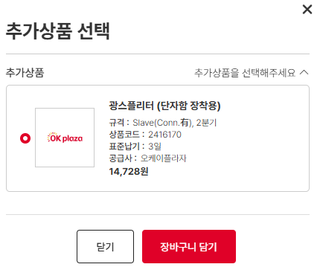 • OK |  | N | LIKE검색수정 | 송주은 | 현재 사용 중이신 검색 기능은 일반 데이터베이스가 아닌 검색엔진 기반으로 작동하고 있어, 일반적인 LIKE 검색(예: %검색어%) 방식과는 작동 원리가 다릅니다. 검색엔진은 빠르고 정확한 결과 제공을 위해 단어 단위 인덱스 기반으로 동작하기 때문에, 특정 위치에 문자열이 포함되는지를 찾는 방식은 지원되지 않습니다. 만약 원하시는 검색 방식이 있다면, 다른 검색 조건이나 키워드를 조정해 보시거나, 동의어 항목에 해당 검색어를 등록부탁드립니다.
IT_OKP_05_02_02 | 상품 리스트에서 장바구니 담기 | 추가구성 상품 담기 | • 상품 리스트에서 [추가상품] 클릭 - 상품코드 2416174 • 추가 상품 선택 후 [장바구니 담기] 클릭 | • 추가 sub상품 선택 팝업 노출 • 장바구니에서 확인 - 추가상품은 sub상품과 함께 하나의 상품처럼 묶여서 선택된다 | 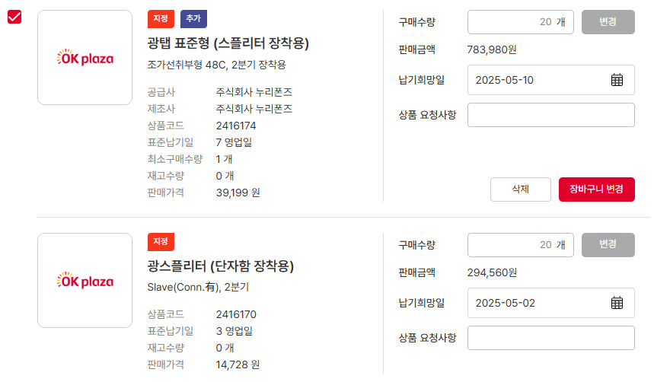 • OK • OK |  | Y
IT_OKP_05_02_03 | 주문관리 > 장바구니 | 추가구성 상품 장바구니 주문 | • 공사명, 배송지 입력 후 장바구니 상품을 선택하여 [주문신청] 클릭 | • 주문 요청 완료 • 주문관리 > 주문이력조회 화면에서 주문 확인 | • OK • OK |  | Y

일반구매사 감독관 승인
일반구매사 감독관 승인 (IT_OKP_05_03)

작성자 | 작성일 | 수행자 | 수행일
김은별 | 2025.04.29 | 유보현 | 250513

테스트 대상 상세 (시나리오별 세부단계)
일반구매사 감독관 설정 => 주문자 상품검색 => 장바구니담기(2건 이상) => 주문 => 감독관 로그인 주문취소(1건) => 감독관 주문 승인(1건) => 주문자 주문확인
테스트 시나리오 목적 :
OK플라자 일반구매사에서 승인이 필요한 주문자는 설정된 감독관에게 주문 승인을 받는다.
가정 및 필요사항 :
사용자 상세 화면에서 감독관 설정

시나리오 항목 CODE | 시나리오 화면경로 및 페이지 | 테스트 항목 | 테스트 사전 정보 및 입력 | 테스트 케이스 기대결과 | 실제결과 | 구분 또는 실패 여부 | PCNI | 수정사항 | 조치차 | 조치내용
IT_OKP_05_03_01 | 주문자 로그인 구매사 운영관리 > 조직관리 > 사용자관리 | 사용자 감독관 지정 | • 감독관 로그인 - ar_test / 1111(테스트고객사_Test) | • 구매사 로그인하여 사용자 정보에서 주문승인권한 O으로 설정 후 피감독자(감독관리사용자) 등록 - 감독관리사용자 ID : test1004 | • OK |  | Y
IT_OKP_05_03_02 | 구매사 상품 카테고리 이동 or 특정 상품 검색 | 주문자 상품 조회 후 장바구니에 담기 | • 피감독자 로그인 후 상품리스트 조회 - id/pw : test1004 / 1111 | • 상품리스트에서 상품을 조회하고 장바구니에 등록 | • OK |  | Y
IT_OKP_05_03_03 | 주문관리 > 장바구니 | 장바구니 주문 | • 공사명, 배송지 입력 후 장바구니 상품을 선택하여 [주문신청] 클릭 • 주문 정보 확인 | • 승인 요청 완료 • 주문관리 > 주문이력조회 화면에서 주문 확인 | • OK • OK |  | Y
IT_OKP_05_03_04 | 감독관 사용자 로그인 주문관리 > 주문승인 | 감독관 승인 처리 | • 감독관 로그인 - ar_test / 1111(테스트고객사_Test) | • 감독관이 피감독자의 주문 승인 요청 건 확인 • 감독관이 피감독자 주문을 승인 또는 반려 처리 - 승인 : 주문 의뢰 상태로 변경 - 반려 : 승인 반려 상태로 변경 | • OK • OK |  | Y
IT_OKP_05_03_05 | 주문자 로그인 주문관리 > 주문이력조회 | 주문 승인상태 확인 | • 피감독자 로그인 - id/pw : test1004 / 1111 | • 승인 상태 확인 | • OK |  | N | 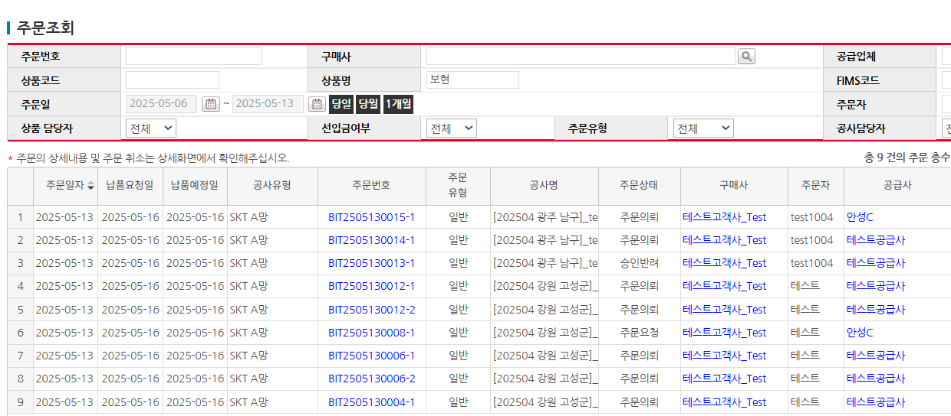 물류Y AND 재고수량없는 상품의 경우 감독관 주문승인 시 상태값 주문의뢰로 들어가는 것 확인 필요 | 강민지 | 물류Y AND 재고수량없는 상품의 경우 승인 시에도 주문 요청으로 넘어가도록 조치 완료

홈앤서비스 일반상품 승인
홈앤서비스 일반상품 승인 (IT_OKP_05_05)

작성자 | 작성일 | 수행자 | 수행일
김은별 | 2025.04.29 | 유보현 | 250513

테스트 대상 상세 (시나리오별 세부단계)
일반or 지정 상품검색 => 장바구니 담기 => 주문요청 => 감독관승인 => 주문자 주문상태 확인
테스트 시나리오 목적 :
홈앤서비스는 상품유형이 '일반'이나 '지정'인 경우 해당 사업장 감독관(구)지점장) 에게 주문 승인을 받는다.
가정 및 필요사항 :
사용자 상세 화면에서 감독관(지점장) 설정

시나리오 항목 CODE | 시나리오 화면경로 및 페이지 | 테스트 항목 | 테스트 사전 정보 및 입력 | 테스트 케이스 기대결과 | 실제결과 | 구분 또는 실패 여부 | PCNI | 수정사항 | 조치자 | 조치결과
IT_OKP_05_05_01 | 주문자 로그인 구매사 운영관리 > 조직관리 > 사용자관리 | 사용자 감독관 지정 | • 감독관 로그인 - 1103005 / 1111( HNS_부산_지점_김해) | • 구매사 로그인하여 사용자 정보에서 주문승인권한 O으로 설정 후 피감독자(감독관리사용자) 등록 - 감독관리사용자 ID : 1102788 | • OK |  | Y
IT_OKP_05_05_02 | 구매사 상품 카테고리 이동 or 특정 상품 검색 | 주문자 상품 조회 후 장바구니에 담기 | • 피감독자 로그인 후 상품리스트 조회 - id/pw : 1102788 / 1111 | • 상품리스트에서 상품을 조회하고 장바구니에 등록 | • OK |  | Y
IT_OKP_05_05_03 | 주문관리 > 장바구니 | 장바구니 주문 | • 공사명, 배송지 입력 후 장바구니 상품을 선택하여 [주문신청] 클릭 • 주문 정보 확인 | • 주문 요청 완료 • 주문관리 > 주문이력조회 화면에서 승인요청 상태의 주문 확인 | • OK • OK |  | N | 주문신청시 얼럿 출력 * 피감독 계정으로 로그인시 로그인한 계정에는 주문이력없음 | 김은별 | 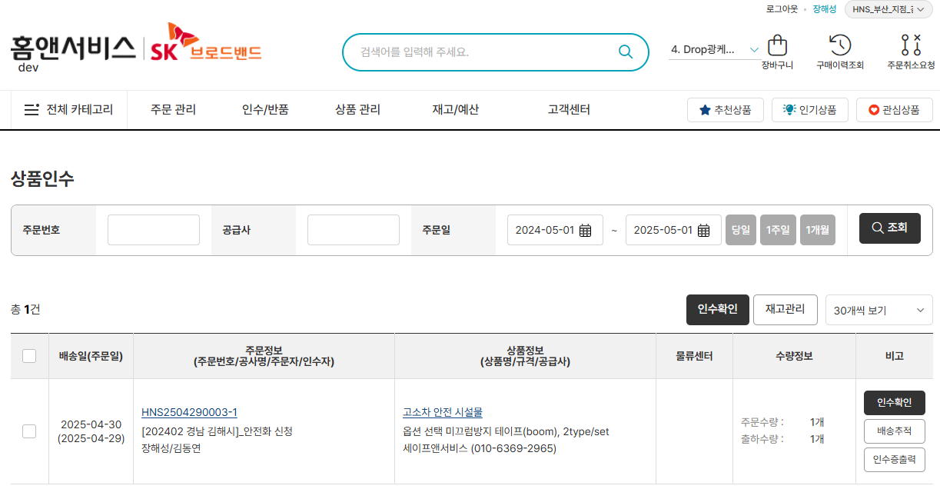 주문이력 있음
IT_OKP_05_05_04 | 감독관 사용자 로그인 주문관리 > 주문승인 | 감독관 승인 처리 | • 감독관 로그인 - 1103005 / 1111( HNS_부산_지점_김해) | • 감독관이 피감독자의 주문 승인 요청 건 확인 • 감독관이 피감독자 주문을 승인 처리 - 주문 요청 상태로 변경 | • OK • OK |  | N | 위에 수정 후 진행 예정 | 김은별 | 상동
IT_OKP_05_05_05 | 주문자 로그인 주문관리 > 주문이력조회 | 주문 확인 | • 피감독자 로그인 - id/pw : 1102788 / 1111 | • 승인 상태 확인 | • OK |  | N |  | 김은별 | 상동

물류상품 주문
물류상품 주문 (IT_OKP_05_08)

작성자 | 작성일 | 수행자 | 수행일
김은별 | 2025.04.29 | 유보현 | 250513

테스트 대상 상세 (시나리오별 세부단계)
물류상품검색 => 장바구니 담기 => 주문요청 => 물류센터주문 출고접수 => 출고확정 => 출고이력확인
테스트 시나리오 목적 :
OK플라자 구매사에서 물류 상품을 주문하고 물류센터에서 출고 처리를 한다.
가정 및 필요사항 :
재고가 있는 물류상품 확인

시나리오 항목 CODE | 시나리오 화면경로 및 페이지 | 테스트 항목 | 테스트 사전 정보 및 입력 | 테스트 케이스 기대결과 | 실제결과 | 구분 또는 실패 여부 | PCNI | 수정사항 | 조치자 | 조치결과
IT_OKP_05_08_01 | 구매사 상품 카테고리 이동 or 물류 상품 검색 | OK플라자 물류 상품 조회 | • OKPlaza 구매사 로그인 - ar_test / 1111(테스트고객사_Test) - 상품코드 2415003 | • 물류 상품 조회 | • OK |  | Y
IT_OKP_05_08_02 | 상품 리스트에서 장바구니 담기 | 물류 상품 장바구니 담기 | • [장바구니 담기] 클릭 - 상품코드 2415003 | • 수량 입력 후 장바구니 담기 버튼 클릭하면 장바구니로 등록 | • OK |  | Y
IT_OKP_05_08_03 | 주문관리 > 장바구니 | 물류 상품 장바구니 주문 | • 공사명, 배송지 입력 후 장바구니에서 [주문신청] 클릭 | • 주문 요청 완료 • 주문관리 > 주문이력조회 화면에서 주문내역 확인 | • OK • OK |  | Y
IT_OKP_05_08_04 | WMS > 출고관리 >출고접수(안성C) | 물류주문 출고접수 | • WMS 로그인 - agent1 / 1111 | • 출고접수 대기 건 확인 • 출고 접수 처리 | 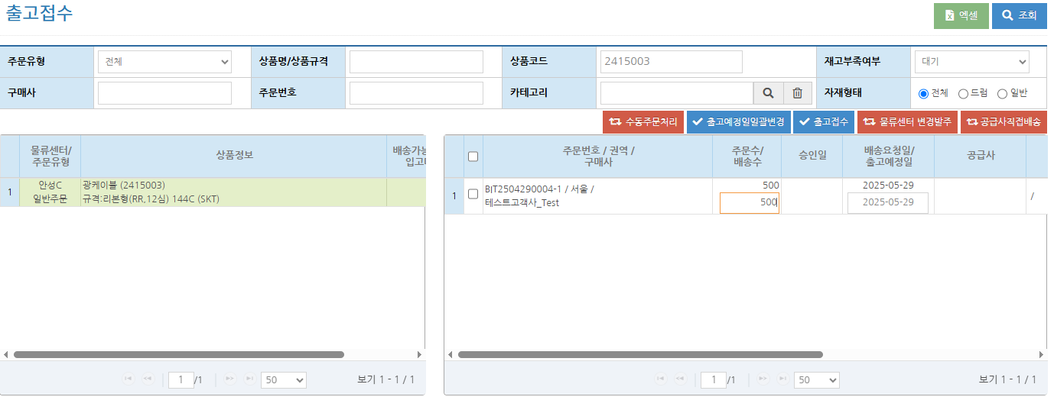 • OK • OK |  | N | 확인불가 * 주문번호 : BIT2505130017-1 | 김은별 | 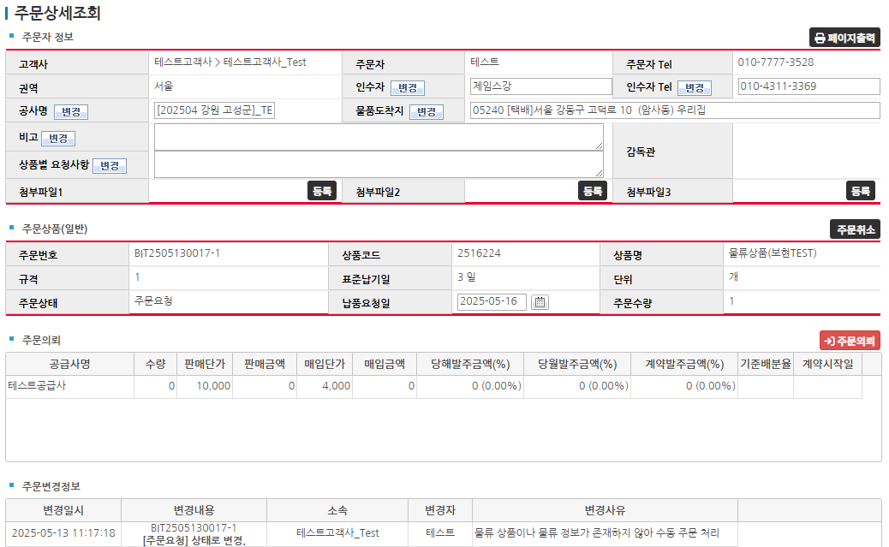 해당 주문은 출고접수 대기 상태가 아니고, 물류센터를 배정받지 못하여 아직 주문요청 상태. 주문의뢰 완료 후 출고 진행 필요.
IT_OKP_05_08_05 | WMS > 출고관리 >출고확정(안성C) | 물류주문 출고확정 | • WMS 로그인 - agent1 / 1111 | • 출고확정 대기 건 확인 • 바코드 매핑 후 출고 확정 처리 | • OK • OK |  | N |  | 김은별 | 상동
IT_OKP_05_08_06 | WMS > 출고관리 >출고이력(안성C) | 물류주문 출고이력 확인 | • WMS 로그인 - agent1 / 1111 | • 출고 확정된 주문 이력 확인 | • OK |  | N |  | 김은별 | 상동

공급사 주문접수,배송
공급사 주문접수/배송 (IT_OKP_05_09)

작성자 | 작성일 | 수행자 | 수행일
김은별 | 2025.04.29 | 유보현 | 250513

테스트 대상 상세 (시나리오별 세부단계)
공급사 주문접수 > 배송처리 > 주문이력조회
테스트 시나리오 목적 :
OK플라자 공급사에서 주문을 접수하고 배송 처리를 한다.
가정 및 필요사항 :
구매사에서 공급사로 주문 발주

시나리오 항목 CODE | 시나리오 화면경로 및 페이지 | 테스트 항목 | 테스트 사전 정보 및 입력 | 테스트 케이스 기대결과 | 실제결과 | 구분 또는 실패 여부 | PCNI | 수정사항
IT_OKP_05_09_01 | 공급사 로그인 주문/배송 > 주문접수 | 주문접수 대기 건 조회 | • 공급사 로그인 - safens / 1111(세이프앤서비스) | • 주문접수 조회 | 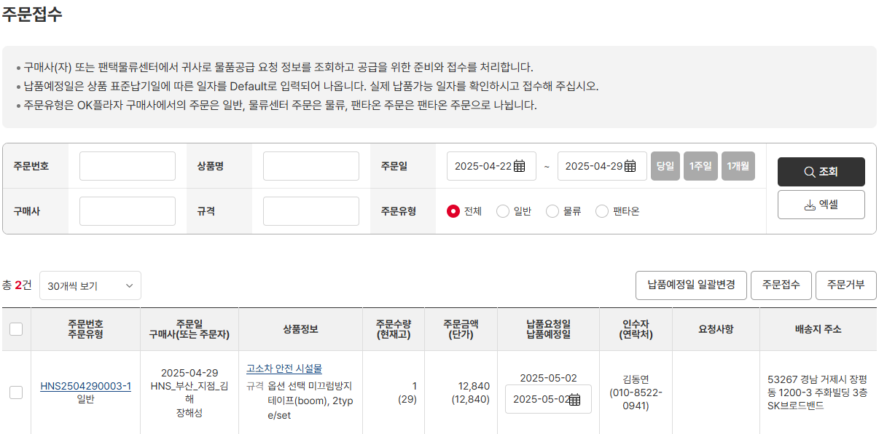 • OK |  | Y
IT_OKP_05_09_02 |  | 주문접수 | • 공급사로 주문 의뢰 | • 주문접수 처리 • 주문이력조회 결과 확인 | 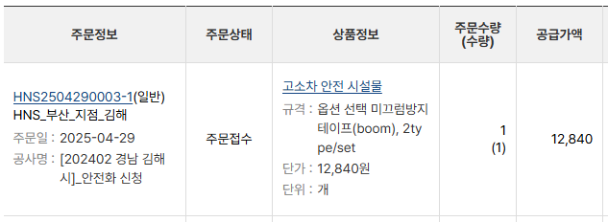 • OK • OK |  | Y
IT_OKP_05_09_03 | 공급사 주문/배송 > 배송처리 | 배송처리 | • 공급사로 주문 접수 | • 배송 처리 • 주문이력조회 결과 확인 | • OK • OK |  | Y

주문 인수,반품
주문 인수/반품 (IT_OKP_05_11)

작성자 | 작성일 | 수행자 | 수행일
김은별 | 2025.04.30 | 유보현 | 250513

테스트 대상 상세 (시나리오별 세부단계)
주문인수 => 반품요청 => 반품승인 => 반품현황확인 => 법인 담당자 실적조회
테스트 시나리오 목적 :
OK플라자 구매사에서 인수된 주문을 반품 처리한다.
가정 및 필요사항 :
배송 중인 주문 건

시나리오 항목 CODE | 시나리오 화면경로 및 페이지 | 테스트 항목 | 테스트 사전 정보 및 입력 | 테스트 케이스 기대결과 | 실제결과 | 구분 또는 실패 여부 | PCNI | 수정사항 | 조치자 | 조치결과
IT_OKP_05_11_01 | 구매사 인수/반품 > 상품인수 | 배송처리 된 주문을 인수 | • OKPlaza 구매사 로그인 - ar_test / 1111(테스트고객사_Test) | • 인수 대기 중인 주문을 상품인수 • 주문이력조회 결과 확인 | 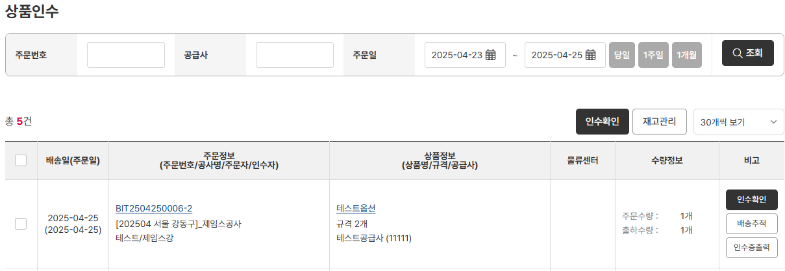 • OK • OK |  | Y
IT_OKP_05_11_02 | 구매사 인수/반품 > 반품신청/현황 | 인수된 주문을 반품 처리 | • 반품요청수량과 사유를 입력 후 반품요청 | • [반품요청] 클릭 후 팝업이 출력되면 반품요청수량과 사유 입력 • 반품요청 처리 • 리스트에서 요청 중인 결과 확인 | • OK • OK • OK |  | Y
IT_OKP_05_11_03 | 공급사 인수/반품 > 반품신청/현황 | 반품 요청 건을 승인 처리 | • OKPlaza 공급사 로그인 - testVenJin / 1111(테스트공급사) | • 반품 요청 건 [승인] 클릭 • 리스트에서 승인 결과 확인 | • OK • OK |  | Y
IT_OKP_05_11_04 | 구매사 운영관리 > 실적관리 > 실적조회 | 반품 처리 주문을 실적조회에서 확인 | • OKPlaza 구매사 법인담당자 로그인 - ar_test / 1111(테스트고객사_Test) | • 주문 데이터 확인 | 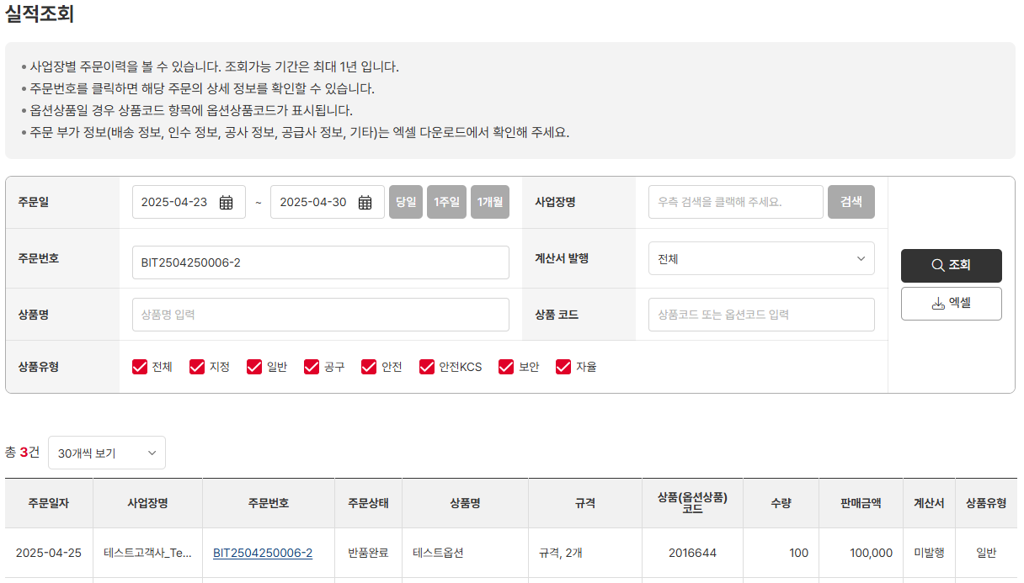 • OK |  | N | 부분수량 반품완료시 상태에따른 거래 수량/판매금액 노출부분 확인 필요 4개중 3개 반품완료함...기획서 반영안되어있다면 인수이력조회랑 통일되게 맞춰서 노출시켜야할듯 * 주문번호 : BIT2505130006-1 | 김은별 | 해당 내용의 현상은 AS-IS와 동일하며 AS-IS와 동일한 내용으로 가는 것이 현업 요청사항. 반품 정보는 주문 상세나 반품신청현황 메뉴에서 확인 가능.

